关系图
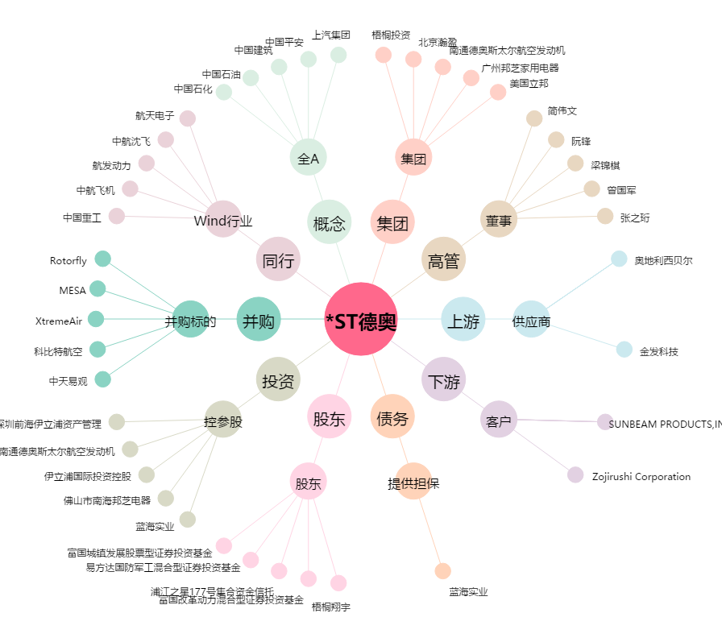
*ST德奥[002260.SZ] - 关系概览图

